GPSで出発地を決める
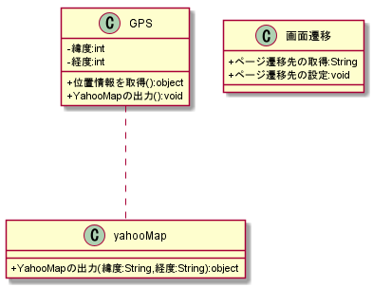
システム名称 | 機能名 | 作成日
とらべる | GPSで出発地を決める | 2020-01-14

駅名で出発地を決める
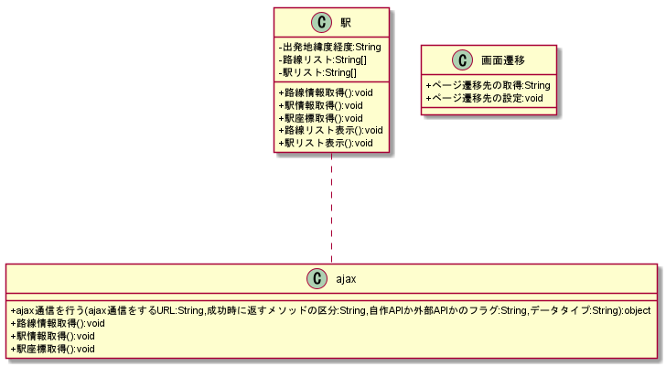
システム名称 | 機能名 | 作成日
とらべる | 駅名で出発地を決める | 2020-01-14

住所で出発地を決める
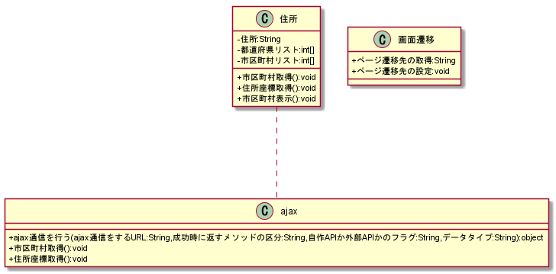
システム名称 | 機能名 | 作成日
とらべる | 住所で出発地を決める | 2020-01-14

目的リストから目的を決める
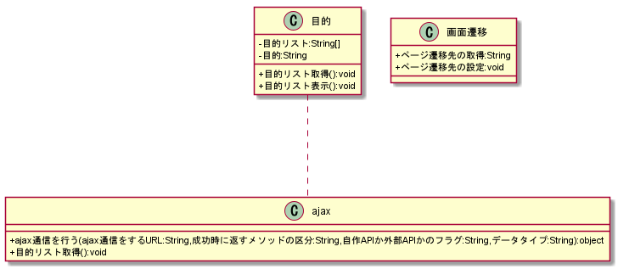
システム名称 | 機能名 | 作成日
とらべる | 目的リストから目的を決める | 2020-01-14

旅行診断ツールで目的を決める
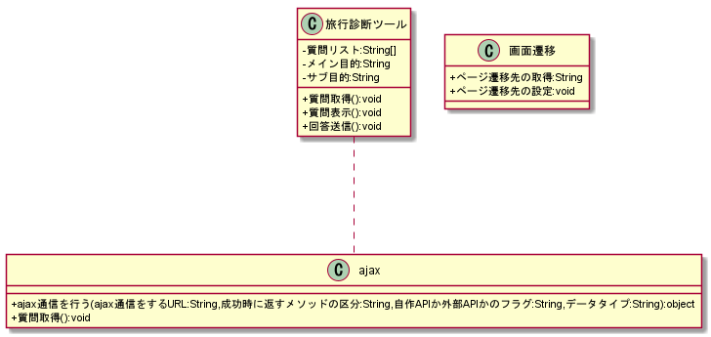
システム名称 | 機能名 | 作成日
とらべる | 旅行診断ツールで目的を決める | 2020-01-14

旅行プランを再生成する
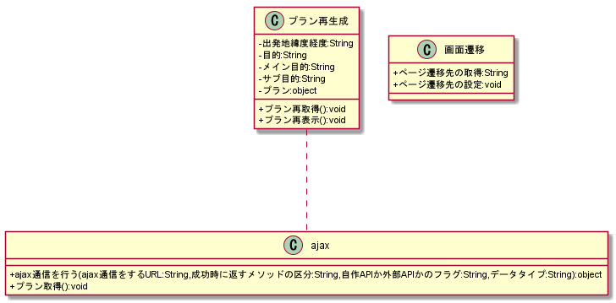
システム名称 | 機能名 | 作成日
とらべる | 旅行プランを再生成する | 2020-01-14

旅行プランを表示する

システム名称 | 機能名 | 作成日
とらべる | 旅行プランを表示する | 2020-01-14

旅行プランの目的地詳細情報を表示する

システム名称 | 機能名 | 作成日
とらべる | 旅行プランの目的地詳細情報を表示する | 2020-01-14

旅行プランの移動経路を表示する
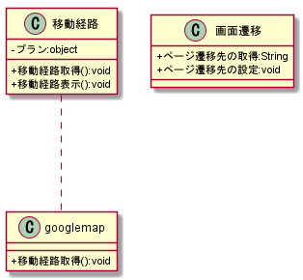
システム名称 | 機能名 | 作成日
とらべる | 旅行プランの移動経路を表示する | 2020-01-14

